상품제안서
아이리버 5in1 접이식 15W 고속 무선 충전기 | 상품코드: S40689

 |  |  |  |  |  |  | 02-713-8555 | www.synergygift.co.kr
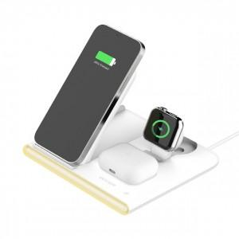 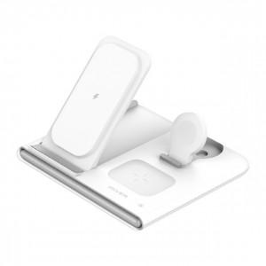 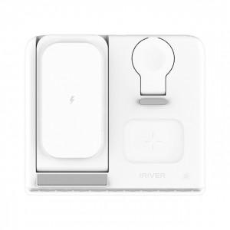

【상세/제작정보】

【인쇄/포장옵션】 | 레이저, 풀칼라 / 포장지포장

【공급단가】 | 수량 | 20~ | 50~ | 100~ | 300~ | 500~
*VAT별도 | 단가 | 26,700원 | 25,000원 | 24,400원 | 23,600원 | 23,100원

【상품 URL】 | https://www.synergygift.co.kr:443/src/goods_detail.php?gdno=40689

